Sayfa1
Numune Adı | TAS(mmol/L) | TOS (µmol/L) | OSI
AC-1 | 0.76 | 2.050 | 0.270
AC-2 |  |  |  | Tamamen kurumuş
AC-3 | 0.71 | 2.46 | 0.346
AC-5 | 0.9 | 1.95 | 0.217
AC-6 | 1.1 | 3.07 | 0.279 |  | Bu çalışmada "Relassay" marka kitler kullanılmıştır.
AC-7 | 1.23 | 2.91 | 0.237 |  | TAS Kat.No: RL0017
AC-8 | 1.02 | 2.13 | 0.209 |  | TOS Kat.Not: RL0024
AC-9 | 0.57 | 4.17 | 0.732 |  | Kullanılan cihaz: Mindray marka BS300 model tam otomatik biyokimya cihazı
AC-10 | 0.69 | 3.94 | 0.571
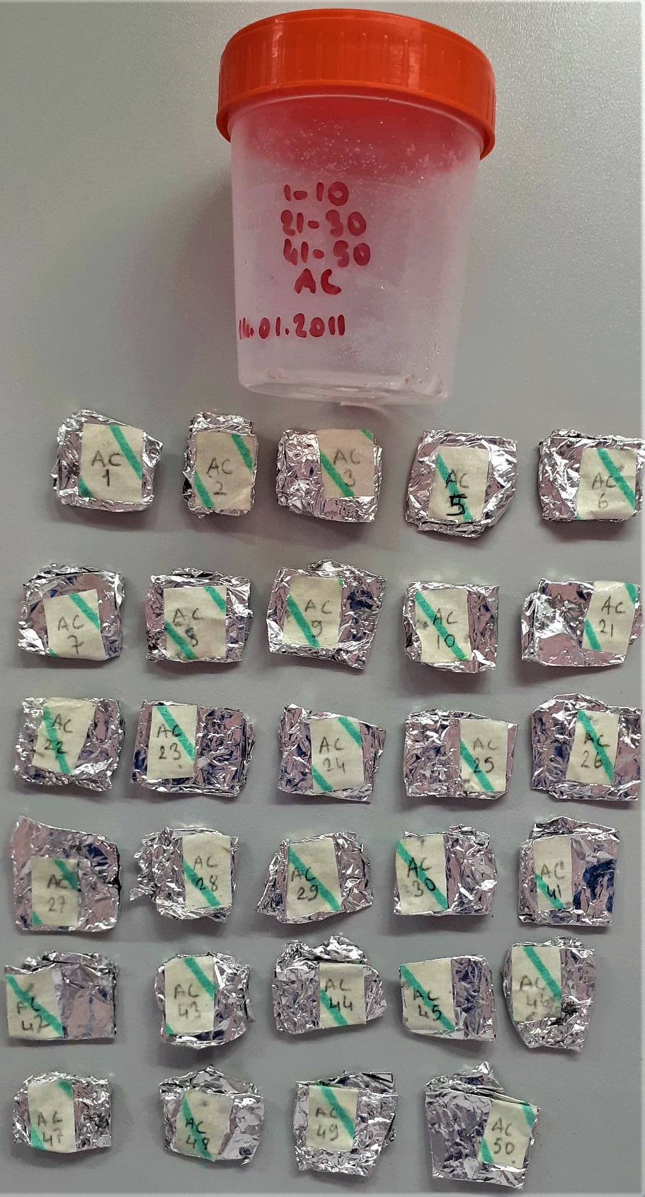
AC-21 | 1.26 | 3.56 | 0.283
AC-22 | 1.13 | 3.73 | 0.330
AC-23 | 0.81 | 3.6 | 0.444
AC-24 | 0.76 | 3.57 | 0.470
AC-25 | 1.05 | 5.54 | 0.528
AC-26 | 0.9 | 3.1 | 0.344
AC-27 | 1 | 4.66 | 0.466
AC-28 | 0.86 | 3.98 | 0.463
AC-29 | 0.68 | 2.75 | 0.404
AC-30 | 0.77 | 4.54 | 0.590
AC-41 |  |  |  | Tamamen kurumuş
AC-42 | 1.21 | 2.78 | 0.230
AC-43 | 0.77 | 3.94 | 0.512
AC-44 | 1.31 | 3.04 | 0.232
AC-45 | 0.91 | 3.99 | 0.438
AC-46 |  |  |  | Tamamen kurumuş
AC-47 | 1.09 | 4.15 | 0.381
AC-48 | 0.8 | 5.27 | 0.659
AC-49 | 1.18 | 11.13 | 0.943
AC-50 | 1.74 | 3.58 | 0.206

